INÍCIO
 |  | Arquivo 2 - Revisão de Excel
 |  |  | Professor Ari Oliveira

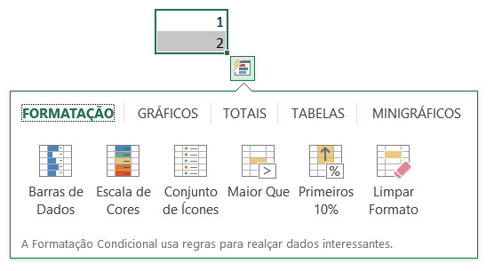
Prática dos conhecimentos de:

 | Formatação
 | Gráficos
 | Auditoria de Fórmulas
 | Análise Rápida
 | Preenchimento Relâmpago

 | Desenvolvido pelo Prof Ari Oliveira

